step
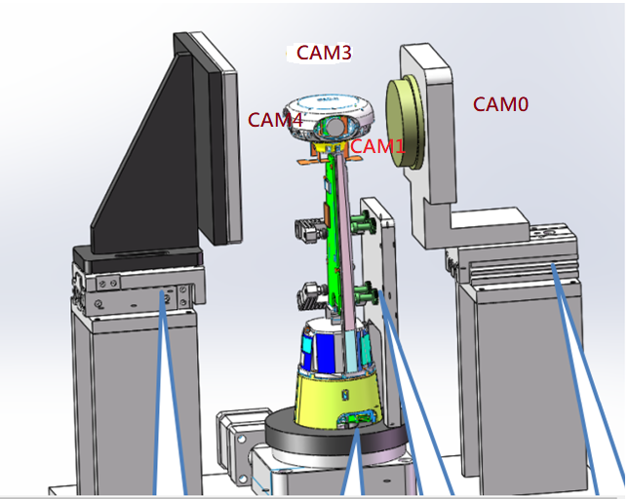
白板
SFR
Step | 程序 | 類型 | Command
1 | S2_P1 | 馬達位置歸零 | ?
2 | S1_P0D | 旋轉馬達
3 | 安放半成品測試 (USB 孔朝右固定放置) | 半成品機台& power key
4 | S2_P0_ Station2 | SFR 氣壓缸位置 on(station2)
5 | Cam0 | 相機控制 | ast_usb_ctrl.exe s g "echo \"1 0\" > /sys/kernel/ast_cam/dewarp_cfg"
 | ISP_OFF | 相機控制 | ast_usb_ctrl.exe “mw 90200024 0;mw 90200020 ffffffff" ISP-OFF
5 | AE_70 |  | ast_usb_ctrl.exe s g "mw 902000a8 70" ast_usb_ctrl.exe s g "mw 90200020 8"
6 | Stitching_led_off – SFR 1.2_led_on – SFR 0.7 led_off - Shading_led_off | 光源控制
7 | 拍攝 cam0_sfr_1.2.jpg | 拍攝照片
8 | Cam1 | 相機控制 | ast_usb_ctrl.exe s g "echo \"1 1\" > /sys/kernel/ast_cam/dewarp_cfg"
 | ISP_OFF | 相機控制 | ast_usb_ctrl.exe “mw 90200024 0;mw 90200020 ffffffff" ISP-OFF
9 | AE_70 (TBD)_ Station4 | 相機控制 | ast_usb_ctrl.exe s g "mw 902000a8 70" ast_usb_ctrl.exe s g "mw 90200020 8"
10 | Stitching_led_off – SFR 1.2_led_off – SFR 0.7 led_on - Shading_led_off | 光源控制
11 | 拍攝 cam1_sfr_0.7.jpg | 拍攝照片
12 | S2_P1_On | 白板氣壓缸 on(station1)
13 | Cam4 | 相機控制 | ast_usb_ctrl.exe s g "echo \"1 3\" > /sys/kernel/ast_cam/dewarp_cfg"
14 | AE_70 (TBD) _ Station1 | 相機控制 | ast_usb_ctrl.exe s g "mw 902000a8 70" ast_usb_ctrl.exe s g "mw 90200020 8"
15 | Stitching_led_off – SFR 1.2_led_off – SFR 0.7 led_off - Shading_led_on | 光源控制
16 | 拍攝 cam4_lsc.jpg | 拍攝照片
17 | S1_P90D | 旋轉馬達 (順時針)
19 | Cam3_ Station 2 | 相機控制 | ast_usb_ctrl.exe s g "echo \"1 2\" > /sys/kernel/ast_cam/dewarp_cfg"
20 | Stitching_led_off – SFR 1.2_led_on – SFR 0.7 led_off - Shading_led_off | 光源控制
 | ISP_OFF | 相機控制 | ast_usb_ctrl.exe “mw 90200024 0;mw 90200020 ffffffff" ISP-OFF
 | AE_70 (TBD) |  | ast_usb_ctrl.exe s g "mw 902000a8 70" ast_usb_ctrl.exe s g "mw 90200020 8"
21 | 拍攝 cam3_sfr_1.2.jpg | 拍攝照片
22 | Cam0 | 相機控制 | ast_usb_ctrl.exe s g "echo \"1 0\" > /sys/kernel/ast_cam/dewarp_cfg"
 | ISP_OFF | 相機控制 | ast_usb_ctrl.exe “mw 90200024 0;mw 90200020 ffffffff" ISP-OFF
23 | AE_70 (TBD) _ Station4 | 相機控制 | ast_usb_ctrl.exe s g "mw 902000a8 70" ast_usb_ctrl.exe s g "mw 90200020 8"
24 | Stitching_led_off – SFR 1.2_led_off – SFR 0.7 led_on - Shading_led_off | 光源控制
25 | 拍攝 cam0_sfr_0.7.jpg | 拍攝照片
26 | Cam1_ Station1 | 相機控制 | ast_usb_ctrl.exe s g "echo \"1 1\" > /sys/kernel/ast_cam/dewarp_cfg"
27 | AE_70 (TBD) | 相機控制 | ast_usb_ctrl.exe s g "mw 902000a8 70" ast_usb_ctrl.exe s g "mw 90200020 8"
28 | Stitching_led_off – SFR 1.2_led_off – SFR 0.7 led_off - Shading_led_on | 光源控制
29 | 拍攝 cam1_lsc.jpg | 拍攝照片
30 | S1_P180D | 旋轉馬達
31 | Cam4_ Station2 | 相機控制 | ast_usb_ctrl.exe s g "echo \"1 3\" > /sys/kernel/ast_cam/dewarp_cfg"
32 | Stitching_led_off – SFR 1.2_led_on – SFR 0.7 led_off - Shading_led_off | 光源控制
 | ISP_OFF | 相機控制 | ast_usb_ctrl.exe “mw 90200024 0;mw 90200020 ffffffff" ISP-OFF
33 | AE_70 (TBD) |  | ast_usb_ctrl.exe s g "mw 902000a8 70" ast_usb_ctrl.exe s g "mw 90200020 8"
34 | 拍攝 cam4_sfr_1.2.jpg | 拍攝照片
34 | Cam3_ Station4 | 相機控制 | ast_usb_ctrl.exe s g "echo \"1 2\" > /sys/kernel/ast_cam/dewarp_cfg"
 | ISP_OFF | 相機控制 | ast_usb_ctrl.exe “mw 90200024 0;mw 90200020 ffffffff" ISP-OFF
35 | AE_70 (TBD) | 相機控制 | ast_usb_ctrl.exe s g "mw 902000a8 70" ast_usb_ctrl.exe s g "mw 90200020 8"
36 | Stitching_led_off – SFR 1.2_led_off – SFR 0.7 led_on - Shading_led_off | 光源控制
37 | 拍攝 cam3_sfr0.7.jpg | 拍攝照片 | ast_usb_ctrl.exe s g "echo \"1 0\" > /sys/kernel/ast_cam/dewarp_cfg"
38 | Cam0_ Station1 | 相機控制 | ast_usb_ctrl.exe s g "echo \"1 0\" > /sys/kernel/ast_cam/dewarp_cfg"
39 | AE_70(TBD) | 相機控制 | ast_usb_ctrl.exe s g "mw 902000a8 70" ast_usb_ctrl.exe s g "mw 90200020 8"
40 | Stitching_led_off – SFR 1.2_led_off – SFR 0.7 led_off - Shading_led_on | 光源控制
41 | 拍攝 cam0_lsc.jpg | 拍攝照片
45 | S1_P270D | 旋轉馬達
47 | Cam1_ Station2 | 相機控制 | ast_usb_ctrl.exe s g "echo \"1 1\" > /sys/kernel/ast_cam/dewarp_cfg"
48 | Stitching_led_off – SFR 1.2_led_on – SFR 0.7 led_off - Shading_led_off | 光源控制
 | ISP_OFF | 相機控制 | ast_usb_ctrl.exe “mw 90200024 0;mw 90200020 ffffffff" ISP-OFF
49 | AE_70 (TBD) | 相機控制 | ast_usb_ctrl.exe s g "mw 902000a8 70" ast_usb_ctrl.exe s g "mw 90200020 8"
50 | 拍攝 cam1_sfr_1.2.jpg | 拍攝照片
51 | Cam4_ Station4 | 相機控制 | ast_usb_ctrl.exe s g "echo \"1 3\" > /sys/kernel/ast_cam/dewarp_cfg"
 | ISP_OFF | 相機控制 | ast_usb_ctrl.exe “mw 90200024 0;mw 90200020 ffffffff" ISP-OFF
52 | AE_70 | 相機控制 | ast_usb_ctrl.exe s g "mw 902000a8 70" ast_usb_ctrl.exe s g "mw 90200020 8"
53 | Stitching_led_off – SFR 1.2_led_off – SFR 0.7 led_on - Shading_led_off | 光源控制
54 | 拍攝 cam4_sfr0.7.jpg | 拍攝照片
55 | Cam3_Station1 | 相機控制 | ast_usb_ctrl.exe s g "echo \"1 2\" > /sys/kernel/ast_cam/dewarp_cfg"
56 | AE_70 | 相機控制 | ast_usb_ctrl.exe s g "mw 902000a8 70" ast_usb_ctrl.exe s g "mw 90200020 8"
57 | Stitching_led_off – SFR 1.2_led_off – SFR 0.7 led_off - Shading_led_on | 光源控制
58 | 拍攝 cam3_lsc.jpg | 拍攝照片
59 | S2_P0 P1_off | SFR/白板 氣壓缸位置退
60 | S1_P315D | 旋轉馬達
61 | 360 度__Station4 | 相機控制
62 | Stitching_led_on - SFR_led_off - SFR 0.7_led_off - Shading_led_off | 光源控制 | ast_usb_ctrl.exe s g "mw 902000a8 50" ast_usb_ctrl.exe s g "mw 90200020 8"
63 | AE_50(TBD) | 相機控制
64 | 拍攝 P315D.jpg | 拍攝照片
65 | S1_P225D | 旋轉馬達
66 | 拍攝 P225D.jpg | 拍攝照片
67 | S1_P180D | 旋轉馬達
68 | 拍攝 P180D.jpg | 拍攝照片
69 | S1_P135D | 旋轉馬達
70 | 拍攝 P135D.jpg | 拍攝照片
71 | S1_P90D | 旋轉馬達
72 | 拍攝 P90D.jpg | 拍攝照片
73 | S1_P45D | 旋轉馬達
74 | 拍攝 P45D.jpg | 拍攝照片
75 | S1_P0D | 旋轉馬達
76 | 拍攝 P0D.jpg | 拍攝照片

